Sheet1
年份 | 2000 | 2001 | 2002 | 2003 | 2004 | 2005 | 2006 | 2007 | 2008 | 2009 | 2010 | 2011 | 2012 | 2013 | 2014 | 2015 | 2016 | 2017
地价指数 | 100 | 93 | 102 | 101 | 112 | 125 | 152 | 165 | 174 | 195 | 204 | 234 | 239 | 292 | 338 | 372
灰色预测 | 100 | 83.719330815 | 92.873958971 | 103.0296369 | 114.29582841 | 126.79396712 | 140.65876525 | 156.0396657 | 173.10245279 | 192.03103921 | 213.02944832 | 236.32401322 | 262.16581636 | 290.83339576 | 322.63574736 | 357.91565545 | 397.0533875 | 440.47079284
年数 | 1 | 2 | 3 | 4 | 5 | 6 | 7 | 8 | 9 | 10 | 11 | 12 | 13 | 14 | 15 | 16 | 17 | 18
三次方程预测 | 90.912 | 97.16 | 103.782 | 111.096 | 119.42 | 129.072 | 140.37 | 153.632 | 169.176 | 187.32 | 208.382 | 232.68 | 260.532 | 292.256 | 328.17 | 368.592 | 413.84 | 464.232
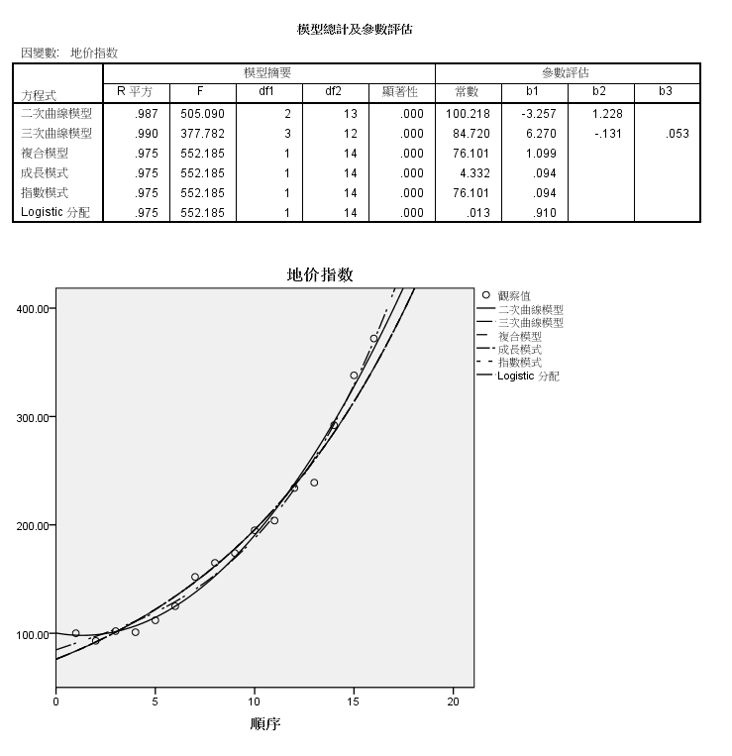
 | y=6.27*x-0.131*x^2+0.053*x^3+84.72

